COMMANDE
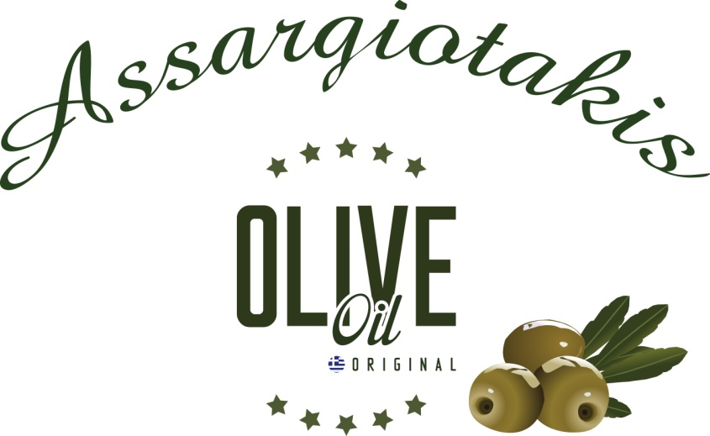

SAVEURS DE CRETE
ASSARGIOTAKIS Yannis et Géraldine
Code Postale: 70007 AVDOU (Xersonnissos)
CRETE GRECE
TEL: 00.30.2897.05.17.74 (moulin)
TEL: 00.30.6941.659.410 (portable)
MAIL: assar@otenet.gr
WEBSITE: www.assargiotakisyannis.gr

COORDONNEES CLIENT:
NOM :
TEL :
ADRESSE :

BON DE COMMANDE MIDI PYRENEES 2022
QUANTITE | PRODUITS | PRIX UNITE | TOTAL EUROS
 | Bidons de 5 litres | 41.50 € | 0.00
 | Bidons de 3 litres | 26.80 € | 0.00
 | Bidons de 2 litres | 18.00 € | 0.00
 | Bidons de 1 litre | 9.50 € | 0.00
 | Bidons de 500 ml huile citron | 6.60 € | 0.00
 | Bidons de 250 ml huile orange | 3.80 € | 0.00
 | Bouteille de 250 ml huile à l'ail | 3.80 € | 0.00
 | Miel thym 500 gr | 9.00 € | 0.00
 | Miel thym 2 kg | 32.00 € | 0.00
 | Olives vertes sachet sous vide de 200 gr | 2.30 € | 0.00
 | Olives noires sachet sous vide de 200 gr | 2.30 € | 0.00
 | Savons blancs traditionnels huile olive 160-180 gr | 2.50 € | 0.00
 | Savons huile olive pure 100 gr | 0.90 € | 0.00
 | Savons huile olive aloe vera 100 gr | 0.90 € | 0.00
 | Savons huile olive miel 100 gr | 0.90 € | 0.00
 | Savons huile olive camomille 100 gr | 0.90 € | 0.00
 | Savons huile olive rose 100 gr | 0.90 € | 0.00
 | Savons huile olive lavande 100 gr | 0.90 € | 0.00

 | SOIT TOTAL TTC en euros | - €
 | TOTAL LITRES | 0.00

